Зміни 1.0
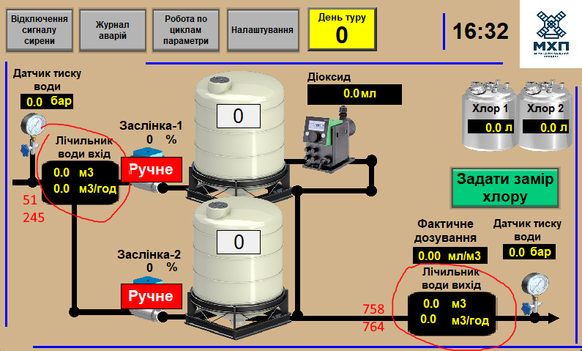
Переніс лічильник води на вхід, додав ще один лічильник на виході
 | 758 | Real | View | WaterCounterOut_DailyValue | Вихідний лічильник (новий) значення за день, м3
 | 762 | Real | Set | WaterCounterOut_PulseValue | Вихідний лічильник (новий) вага імпульса, м3
 | 764 | Real | View | WaterCounterOut_Consumption | Вихідний лічильник (новий) миттєва витрата, м3/год

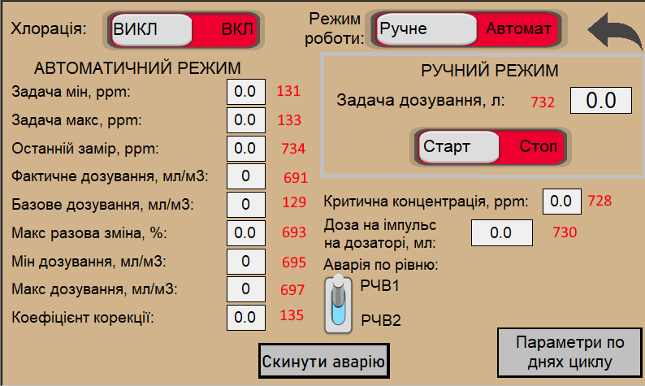
Змінилось вікно хлорації |  |  | Зміни
 |  |  | Регістр | Було | Стало
 |  |  | 123 | ChlorReqConcent | Chlor_Setpoint
 |  |  | 125 | ChlorAfterReqConcent | Chlor_PulseWeight
 |  |  | 129 | Chlor100m3 | Chlor_BaseDose
 |  |  | 131 | DeChlorReqConcent | Chlor_SetpointMin
 |  |  | 133 | DeChlorAfterReqConcent | Chlor_SetpointMax
 |  |  | 135 | DeChlor100m3 | Chlor_Corection
 | Додав
 | 680.11 | Bool | Set | Chloration_ChooseCounter | Вибір лічильника для дозування 0 - вихідний, 1 - вхідний
 | 691 | Struct | Set | ActualDose | Фактичне дозування, мл/м3
 | 693 | Real | Set | DoseChangeMax | Максимальна разова зімна, %
 | 695 | Real | Set | DosingMin | Мінімальне дозування
 | 697 | Real | Set | DosingMax | Максимальне дозування
 | 728 | Real | Set | CriticalMeasure | Критична концентрація
 | 730 | Real | Set | Chlor_PulseWeight | Доза на дозаторі
 | 732 | Real | Set | Chlor_ManualSetpoint | Задача ручного дозування
 | 734 | Real | Set | MeasuredChlor | Останній замір

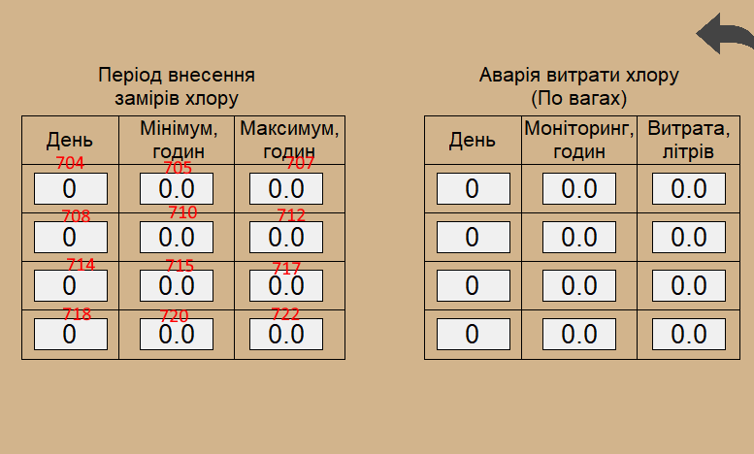
Таблиця періоду внесення хлору | Додав
 | 704 | Array[0..3] of Struct | Set | ChlorMeasureTable | Таблиця Період замірів хлору
 | 704 | Struct | Set | ChlorMeasureTable[0]
 | 704 | Int | Set | CycleDay | День циклу
 | 705 | Real | Set | MeasureTime | Час для заміру
 | 707 | Real | Set | BlockTime | Час блокування
 | 709 | Struct | Set | ChlorMeasureTable[1]
 | 709 | Int | Set | CycleDay | День циклу
 | 710 | Real | Set | MeasureTime | Час для заміру
 | 712 | Real | Set | BlockTime | Час блокування
 | 714 | Struct | Set | ChlorMeasureTable[2]
 | 714 | Int | Set | CycleDay | День циклу
 | 715 | Real | Set | MeasureTime | Час для заміру
 | 717 | Real | Set | BlockTime | Час блокування
 | 719 | Struct | Set | ChlorMeasureTable[3]
 | 719 | Int | Set | CycleDay | День циклу
 | 720 | Real | Set | MeasureTime | Час для заміру
 | 722 | Real | Set | BlockTime | Час блокування

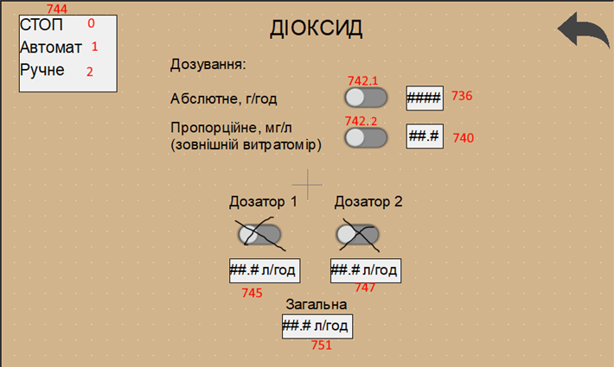
Нове вікно діоксиду | Додав
 | 736 | Struct | View | ClO2 | Параметри діоксиду
 | 736 | Real | View | AbsoluteDosing | Задача абсолютного дозування діоксиду, г/год
 | 740 | Real | View | ProportionalDosingExternal | Задача пропорційного дозування діоксиду, мг/л
 | 742 | Word | View | ChooseDosing | Вибір дозування 1 біт - абсолютне, 2 біт - пропорційне
 | 744 | Word | View | WorkMode | Режим роботи цифрове значення 0 - стоп, 1 - автомат, 2 - ручне
 | 745 | Real | View | Doser1Productivity | Продуктивність дозатора 1, л/год
 | 747 | Real | View | Doser2Productivity | Продуктивність дозатора 2, л/год
 | 751 | Real | View | SystemProductivity | Продуктивність системи, г/год
 | 753 | Word | View | Alarms | 0 аварій нема, якщо більше 0 аварія

